Общо
Прием на Нови ученици в специалности, свързани с програмиране, по градове, на годишна база (за 2021 г.)
Град | Професионални | Профилирани | Общо
София | 368 | 930 | 1298
Пловдив | 280 | 332 | 612
Варна | 182 | 234 | 416
Благоевград | 156 | 208 | 364
Стара Загора | 130 | 234 | 364
Бургас | 180 | 182 | 362
София - област | 156 | 156 | 312
Шумен | 13 | 260 | 273
Пазарджик | 130 | 130 | 260
Велико Търново | 91 | 156 | 247
Хасково | 78 | 156 | 234
Добрич | 39 | 150 | 189
Русе | 52 | 130 | 182
Перник | 52 | 104 | 156
Кърджали | 0 | 156 | 156
Слиевн | 39 | 104 | 143
Враца | 78 | 26 | 104
Габрово | 52 | 52 | 104
Кюстендил | 52 | 52 | 104
Смолян | 52 | 52 | 104
Монтана | 26 | 78 | 104
Силистра | 26 | 78 | 104
Ловеч | 0 | 104 | 104
Разград | 52 | 26 | 78
Ямбол | 13 | 52 | 65
Търговище | 13 | 26 | 39
Видин | 0 | 26 | 26

Общо | 2310 | 4194 | 6504
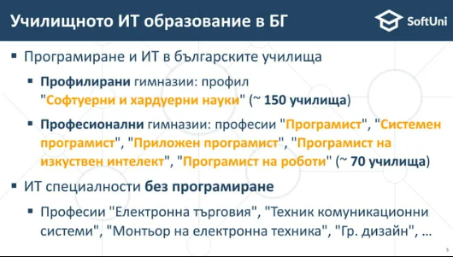
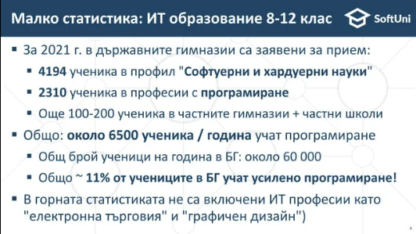

Изводи, на базата на статистиката:

